Layouts with travel times
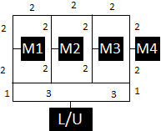
Layout 1 | L/U | M1 | M2 | M3 | M4
L/U | 0 | 6 | 8 | 8 | 6
M1 | 6 | 0 | 6 | 8 | 10
M2 | 8 | 6 | 0 | 6 | 8
M3 | 8 | 8 | 6 | 0 | 6
M4 | 6 | 10 | 8 | 6 | 0

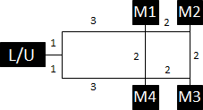
Layout 2 | L/U | M1 | M2 | M3 | M4
L/U | 0 | 4 | 6 | 6 | 4
M1 | 4 | 0 | 2 | 4 | 2
M2 | 6 | 2 | 0 | 2 | 4
M3 | 6 | 4 | 2 | 0 | 2
M4 | 4 | 2 | 4 | 2 | 0

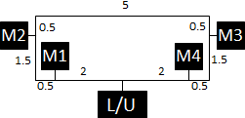
Layout 3 | L/U | M1 | M2 | M3 | M4
L/U | 0 | 2 | 4 | 4 | 2
M1 | 2 | 0 | 2 | 6 | 4
M2 | 4 | 2 | 0 | 6 | 6
M3 | 4 | 6 | 6 | 0 | 2
M4 | 2 | 4 | 6 | 2 | 0

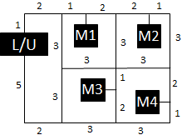

Layout 4 | L/U | M1 | M2 | M3 | M4
L/U | 0 | 4 | 8 | 10 | 14
M1 | 4 | 0 | 4 | 6 | 10
M2 | 8 | 4 | 0 | 6 | 6
M3 | 10 | 6 | 6 | 0 | 6
M4 | 14 | 10 | 6 | 6 | 0

